Voorblad
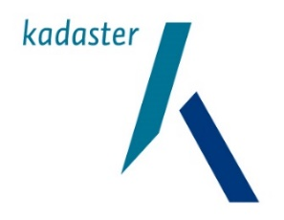

 | Differentiatie transities in eigendom van woningen

 | Een haalbaarheidsonderzoek van het CBS en het Kadaster op verzoek van het ministerie van BZK

CBS, team Vastgoed en Woningmarkt
Augustus 2026

